상품제안서
매직 폴라폴리스 본딩 후드집업 티셔츠 보아안감 | 상품코드: F15540

 |  |  |  |  |  |  | 02-412-0044 | www.easy1.co.kr
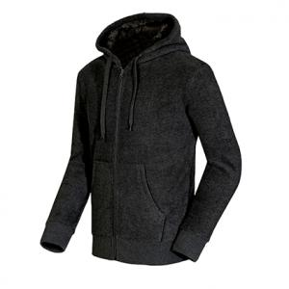 

【상세/제작정보】

【인쇄/포장옵션】 | 실크 / 별도문의

【공급단가】 | 수량 | 50~ | 100~ | 500~ | 1,000~ | 2,000~
*VAT별도 | 단가 | 26,810원 | 25,810원 | 24,820원 | 23,830원 | 23,230원

【상품 URL】 | https://dev.easy1.co.kr:443/src/goods_detail.php?gdno=15540

